行政事業レビューシート
 |  |  |  |  |  |  |  |  |  |  |  |  |  |  |  |  |  |  |  |  |  |  | 事業番号 |  |  |  |  |  |  | 0032
令和2年度行政事業レビューシート |  |  |  |  |  |  |  |  |  |  |  |  |  |  |  |  |  |  |  |  |  | （ | 国土交通省 |  |  |  |  |  |  |  |  |  | ）
事業名 |  |  | 港湾環境整備事業 |  |  |  |  |  |  |  |  |  |  | 担当部局庁 |  |  |  |  | 港湾局 |  |  |  |  |  |  |  |  | 作成責任者
事業開始年度 |  |  | 昭和47年度 |  |  |  |  | 事業終了 （予定）年度 |  |  |  | 終了予定なし |  | 担当課室 |  |  |  |  | 計画課 海洋・環境課 |  |  |  |  |  |  |  |  | 課長 中村 晃之 課長 松良 精三
会計区分 |  |  | 一般会計
根拠法令 （具体的な 条項も記載） |  |  | 港湾法第43条 公害の防止に関する事業に係る国の財政上の特別措置に関する法律第3条等 |  |  |  |  |  |  |  |  |  |  | 関係する 計画、通知等 |  |  |  |  | 社会資本整備重点計画（平成27年9月18日） 公害防止計画等
主要政策・施策 |  |  | 海洋政策 |  |  |  |  |  |  |  |  |  |  | 主要経費 |  |  |  |  | 公共事業
事業の目的 （目指す姿を簡潔に。3行程度以内） |  |  | 水質浄化や底質改善等、干潟、藻場等の整備等、海浜、緑地等の建設等を行うことにより、港湾における公害の防止や多様な生物の生息・生育が可能となる良好な環境の回復等を図ることを目的とする。
事業概要 （5行程度以内。別添可） |  |  | 公害の防止に関する事業に係る国の財政上の特別措置に関する法律第3条、港湾法第43条等に基づき、港湾管理者が行う以下の事業について、国が補助を行う。 ・港湾における公害を防止するための水質浄化、底質改善等（補助率：５／１０以内等） ・多様な生物の生息・生育が可能となる良好な環境の回復を図るための干潟、藻場、海浜などの整備等（補助率：５／１０以内等） ・港湾の環境を整備するための海浜、緑地、広場等の港湾環境整備施設の建設又は改良（補助率：５／１０以内等）
実施方法 |  |  | 補助
予算額・ 執行額 （単位:百万円） |  |  |  |  |  |  |  |  |  | 平成29年度 |  |  | 30年度 |  |  |  |  | 令和元年度 |  |  |  |  |  | 2年度 |  |  |  |  | 3年度要求
 |  |  | 予算の状況 |  | 当初予算 |  |  |  |  | 505 |  |  | 548 |  |  |  |  | 521 |  |  |  |  |  | 661 |  |  |  |  | 367
 |  |  |  |  | 補正予算 |  |  |  |  | - |  |  | - |  |  |  |  | - |  |  |  |  |  | -
 |  |  |  |  | 前年度から繰越し |  |  |  |  | 152 |  |  | 190 |  |  |  |  | 164 |  |  |  |  |  | 181 |  |  |  |  | -
 |  |  |  |  | 翌年度へ繰越し |  |  |  |  | ▲ 190 |  |  | ▲ 164 |  |  |  |  | ▲ 181 |  |  |  |  |  | -
 |  |  |  |  | 予備費等 |  |  |  |  | - |  |  | - |  |  |  |  | - |  |  |  |  |  | -
 |  |  |  |  | 計 |  |  |  |  | 467 |  |  | 574 |  |  |  |  | 504 |  |  |  |  |  | 842 |  |  |  |  | 367
 |  |  | 執行額 |  |  |  |  |  |  | 467 |  |  | 574 |  |  |  |  | 504
 |  |  | 執行率（％） |  |  |  |  |  |  | 100% |  |  | 100% |  |  |  |  | 100%
 |  |  | 当初予算＋補正予算に対する執行額の割合（％） |  |  |  |  |  |  | 92% |  |  | 105% |  |  |  |  | 97%
令和2・3年度 予算内訳 （単位：百万円） |  |  | 歳出予算目 |  |  |  |  |  |  | 2年度当初予算 |  |  | 3年度要求 |  |  |  |  | 主な増減理由
 |  |  | 港湾環境整備事業費補助 |  |  |  |  |  |  | 661 |  |  | 367 |  |  |  |  | -

 |  |  | 計 |  |  |  |  |  |  | 661 |  |  | 367
成果目標及び 成果実績 （アウトカム） |  |  | 定量的な成果目標 |  |  |  |  |  |  | 成果指標 |  |  |  |  |  | 単位 |  |  | 平成29年度 |  |  | 30年度 |  |  | 令和元年度 |  |  | 中間目標 |  |  | 目標最終年度
 |  |  |  |  |  |  |  |  |  |  |  |  |  |  |  |  |  |  |  |  |  |  |  |  |  |  |  | - |  | 年度 | 2 | 年度
 |  |  | 現行公害防止計画の期間（平成23年度～令和2年度）における水底質改善目標達成率を令和2年度までに100%とする。 水底質：水質及び底質 |  |  |  |  |  |  | 水底質改善目標達成率 ＝水底質の環境基準等達成水域数/現行計画期間の対策実施水域数 |  |  |  | 成果実績 |  | ％ |  |  | 23 |  |  | 27 |  |  | 31 |  |  | - |  |  | -
 |  |  |  |  |  |  |  |  |  |  |  |  |  | 目標値 |  | ％ |  |  | - |  |  | - |  |  | - |  |  | - |  |  | 100
 |  |  |  |  |  |  |  |  |  |  |  |  |  | 達成度 |  | ％ |  |  | - |  |  | - |  |  | - |  |  | - |  |  | -
根拠として用いた 統計・データ名 （出典） |  |  | 港湾管理者への聞き取りを基に国土交通省港湾局にて算定

成果目標及び 成果実績 （アウトカム） |  |  | 定量的な成果目標 |  |  |  |  |  |  | 成果指標 |  |  |  |  |  | 単位 |  |  | 平成29年度 |  |  | 30年度 |  |  | 令和元年度 |  |  | 中間目標 |  |  | 目標最終年度
 |  |  |  |  |  |  |  |  |  |  |  |  |  |  |  |  |  |  |  |  |  |  |  |  |  |  |  | - |  | 年度 | 2 | 年度
 |  |  | 現行公害防止計画の期間（平成23年度～令和2年度）における底質改善目標達成率を平令和2年度までに100%とする。 底質：河川、海洋の水域において、水底を構成している表層 |  |  |  |  |  |  | 底質改善目標達成率 （ダイオキシン類） ＝底質の環境基準達成面積/現行計画期間の対策実施面積 |  |  |  | 成果実績 |  | ％ |  |  | 72 |  |  | 82 |  |  | 91 |  |  | - |  |  | -
 |  |  |  |  |  |  |  |  |  |  |  |  |  | 目標値 |  | ％ |  |  | - |  |  | - |  |  | - |  |  | - |  |  | 100
 |  |  |  |  |  |  |  |  |  |  |  |  |  | 達成度 |  | ％ |  |  | - |  |  | - |  |  | - |  |  | - |  |  | -
根拠として用いた 統計・データ名 （出典） |  |  | 港湾管理者への聞き取りを基に国土交通省港湾局にて算定

成果目標及び成果実績（アウトカム）欄についてさらに記載が必要な場合はチェックの上【別紙１】に記載 |  |  |  |  |  |  |  |  |  |  |  |  |  |  |  |  |  |  |  |  |  |  |  |  |  |  | チェック

活動指標及び 活動実績 （アウトプット） |  |  | 活動指標 |  |  |  |  |  |  |  |  |  |  |  |  | 単位 |  |  | 平成29年度 |  |  | 30年度 |  |  | 令和元年度 |  |  | 2年度 活動見込 |  |  | 3年度 活動見込
 |  |  | 港湾公害防止対策事業を実施した港湾数 |  |  |  |  |  |  |  |  |  |  | 活動実績 |  | 港 |  |  | 4 |  |  | 4 |  |  | 4 |  |  | - |  |  | -
 |  |  |  |  |  |  |  |  |  |  |  |  |  | 当初見込み |  | 港 |  |  | 4 |  |  | 4 |  |  | 4 |  |  | 6 |  |  | -
単位当たり コスト |  |  | 算出根拠 |  |  |  |  |  |  |  |  |  |  |  |  | 単位 |  |  | 平成29年度 |  |  | 30年度 |  |  | 令和元年度 |  |  | 2年度活動見込
 |  |  | 執行額 ／ 港湾公害防止対策事業を実施した港湾数 |  |  |  |  |  |  |  |  |  |  | 単位当たり コスト |  | 百万円/港 |  |  | 117 |  |  | 144 |  |  | 126 |  |  | 140
 |  |  |  |  |  |  |  |  |  |  |  |  |  | 計算式 |  | 百万円/港 |  |  | 467/4 |  |  | 574/4 |  |  | 504/4 |  |  | 842/6
政策評価、新経済・財政再生計画との関係 | 政策評価 | 政策 | ２ 良好な生活環境、自然環境の形成、バリアフリー社会の実現
 |  | 施策 | ４ 海洋･沿岸域環境や港湾空間の保全･再生･形成､海洋廃棄物処理､海洋汚染防止を推進する
 |  | 測定指標 | 定量的指標 |  |  |  |  |  |  |  |  |  |  |  |  | 単位 |  |  | 平成29年度 |  |  | 30年度 |  |  | 令和元年度 |  |  | 中間目標 |  |  | 目標年度
 |  |  |  |  |  |  |  |  |  |  |  |  |  |  |  |  |  |  |  |  |  |  |  |  |  |  |  | - |  | 年度 | - | 年度
 |  |  | - |  |  |  |  |  |  |  |  |  |  | 実績値 |  | - |  |  | - |  |  | - |  |  | - |  |  | - |  |  | -
 |  |  |  |  |  |  |  |  |  |  |  |  |  | 目標値 |  | - |  |  | - |  |  | - |  |  | - |  |  | - |  |  | -

 |  | 本事業の成果と上位施策・測定指標との関係
 |  | 港湾区域内の環境改善を目的として、公害の原因となる堆積汚泥等の浚渫、覆土の事業等により、水質浄化、底質改善等を行う。

 | 新経済・財政再生計画改革工程表 2019 | 取組事項 | 分野： |  |  | -
 |  | KPI (第一階層） | ＫＰＩ （第一階層） |  |  |  |  |  |  |  |  |  |  |  |  | 単位 |  |  | 計画開始時 |  |  | 元年度 |  |  | 2年度 |  |  | 中間目標 |  |  | 目標最終年度
 |  |  |  |  |  |  |  |  |  |  |  |  |  |  |  |  |  |  | - | 年度 |  |  |  |  |  |  |  | - |  | 年度 | - | 年度
 |  |  | - |  |  |  |  |  |  |  |  |  |  | 成果実績 |  | - |  |  | - |  |  | - |  |  | - |  |  | - |  |  | -
 |  |  |  |  |  |  |  |  |  |  |  |  |  | 目標値 |  | - |  |  | - |  |  | - |  |  | - |  |  | - |  |  | -
 |  |  |  |  |  |  |  |  |  |  |  |  |  | 達成度 |  | ％ |  |  | - |  |  | - |  |  | - |  |  | - |  |  | -
 |  | KPI (第二階層） | ＫＰＩ （第二階層） |  |  |  |  |  |  |  |  |  |  |  |  | 単位 |  |  | 計画開始時 |  |  | 元年度 |  |  | 2年度 |  |  | 中間目標 |  |  | 目標最終年度
 |  |  |  |  |  |  |  |  |  |  |  |  |  |  |  |  |  |  | - | 年度 |  |  |  |  |  |  |  | - |  | 年度 | - | 年度
 |  |  | - |  |  |  |  |  |  |  |  |  |  | 成果実績 |  | - |  |  | - |  |  | - |  |  | - |  |  | - |  |  | -
...
 |  |  | 汚染源対策と連携し、効率的かつ効果的な公害防止対策を実施することにより、事業の長期化や繰り返しの回避を図った。また、予算要求時においては対策工法のコスト比較や選定理由を把握するとともに、各地方整備局等において予算の執行状況を把握し、本省においては地方整備局等からの報告を以て予算の支出先、使途を把握することにより、コスト縮減と適正な予算執行のためのコスト管理を徹底した。
 |  |  |  |  |  |  |  |  | 平成23年度 |  | 338 |  |  |  | 平成24年度 |  |  |  | 352 |  |  |  |  |  |  | 平成25年度 |  |  | 25
 |  |  |  |  |  |  |  |  | 平成27年度 |  | 26 |  |  |  | 平成28年度 |  |  |  | 34 |  |  |  |  |  |  | 平成29年度 |  |  | 33
...
 |  |  | 汚染源対策と連携し、効率的かつ効果的な公害防止対策を実施することにより、事業の長期化や繰り返しの回避を図った。また、予算要求時においては対策工法のコスト比較や選定理由を把握するとともに、各地方整備局等において予算の執行状況を把握し、本省においては地方整備局等からの報告を以て予算の支出先、使途を把握することにより、コスト縮減と適正な予算執行のためのコスト管理を徹底した。
 |  |  |  | ( |  |  | 0031 |  |  | )
 |  |  | ※令和元年度実績を記入。執行実績がない新規事業、新規要求事業については現時点で予定やイメージを記入。
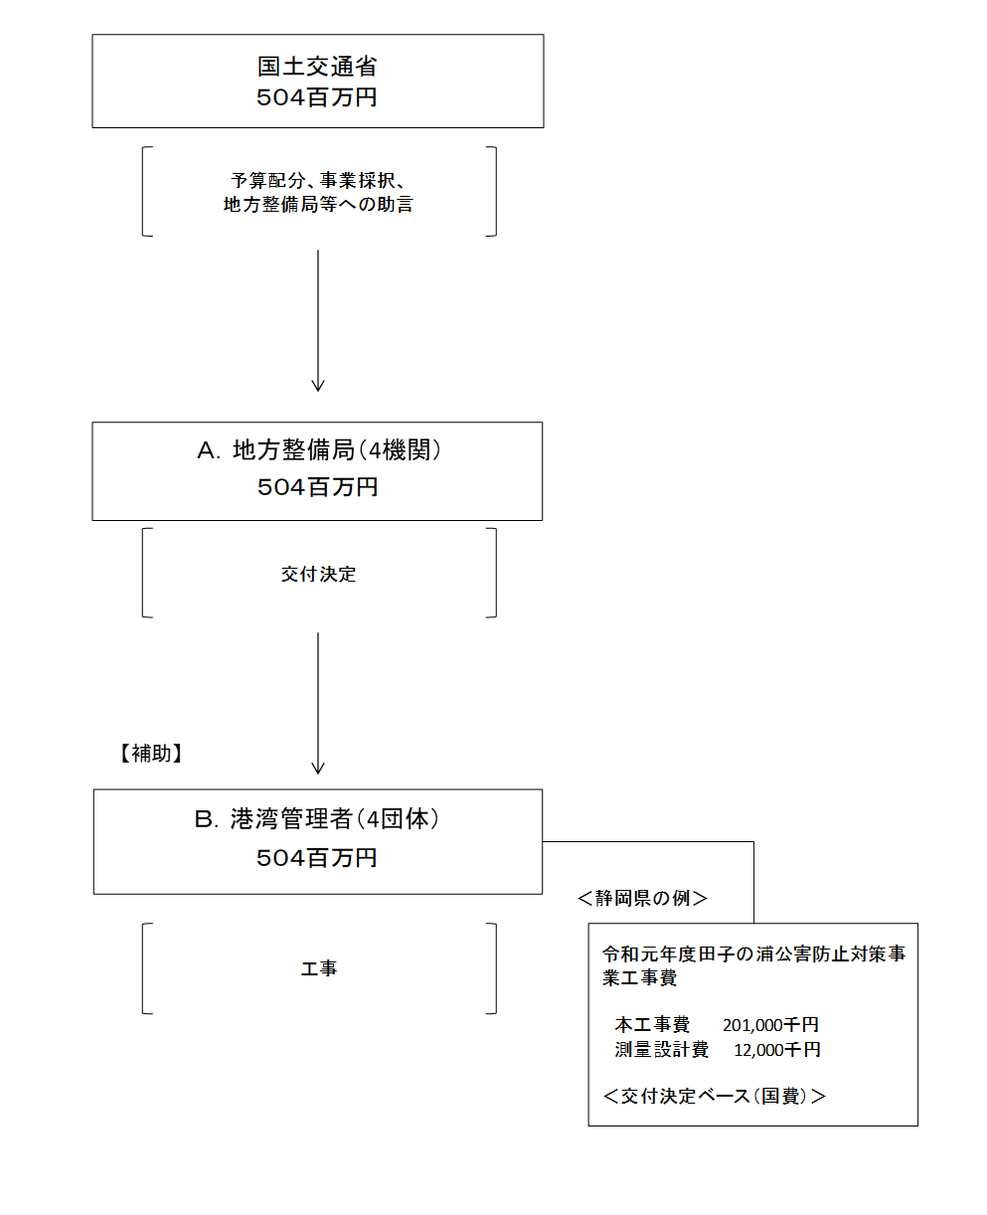

 |  |  | A.中部地方整備局 |  |  |  |  |  |  |  |  |  |  |  |  |  | B.静岡県
 |  |  | 費 目 |  |  |  | 使 途 |  |  |  |  |  |  | 金 額 (百万円） |  |  | 費 目 |  |  |  | 使 途 |  |  |  |  |  |  |  |  |  | 金 額 (百万円）
 |  |  | 事業費 |  |  |  | 港湾環境整備事業に必要な経費 |  |  |  |  |  |  | 233 |  |  | 事業費 |  |  |  | 田子の浦港 公害防止対策事業 |  |  |  |  |  |  |  |  |  | 233
...

